Sheet1
Project 개발 계획서 (KOSTA - 대용량 웹서비스를 위한 MSA Fullstack SW 개발자과정 - 213)

작성일 | 2021.03.22 |  | 개발기간 | 2021.03.23 ~ 03.26 |  | 작성자 | 김성휘

프로그램명 |  | Meetingroom Auto Reservation System

개발취지 |  | DataBase를 사용하여 회의실 자동 예약 프로그램을 오라클 데이터베이스와 자바 언어를 사용하여 개발함으로써 프로젝트 개발에 대한 실력을 배양한다

프로젝트 개요 |  | DataBase를 사용하여 참석가능한 회의시간을 토대로 자동으로 회의실을 예약할 수 있다. 회의실은 회의 중요도, 각 부서 및 직원의 우선순위, 선착순에 따라 예약한다.

프로그램 상세 내용 - 주요기능 및 특징

관리자 - 관리자 로그인 - 부서, 사원. 회의의 우선순위를 수정할 수 있다. - 회의실의 예약현황을 삭제, 생성, 수정할 수 있다. - 사원의 정보의 생성, 삭제, 수정 권한을 가진다.

사원 - 사번과 패스워드로 로그인한다. - 사원의 회의 가능시간, 회의 가능 요일을 입력할 수 있다.(check) - 이름, 직급, 우선순위 등의 정보를 가진다. - 사번(Primary Key)을 가진다. - 부서_id(FK)를 가진다. - 패스워드(NOT NULL)을 가진다. - 참석자_사번, 회의_진행시간, 회의_이름을 입력하여 회의를 생성할 수 있다.

부서 - 사원 테이블을 가지고 있다. - 부서별 우선순위를 가지고 있다. - 부서별 인원을 가지고 있다. - 부서이름을 가지고 있다.

회의 - 회의_이름을 가진다.(Primary) - 사원에서 입력한 시간 및 요일로 회의시간을 생성한다. - 이름, 직급, 우선순위 등의 정보를 가진다. - 회의를 생성하기 위해 필요한 사번을 가진다.(최대 30인) - 회의 사번을 통해 회의 참석인원을 자동계산 - 회의 참석인원 30인 초과시 "인원초과로 회의장을 예약할 수 없습니다." 문구 생성 - 관리자가 지정한 회의_우선순위를 가진다.(defult = 9) - 회의 생성시간을 가지고 있다.(defult = sysdate)

회의실 - 회의실 장소에 대한 정보를가진다.(Primary Key) - 회의실 수용인원을 가진다. - 각 회의실별 운영 요일 및 시간을 가진다. - 각 회의실의 시간대별 예약현황을 가진다

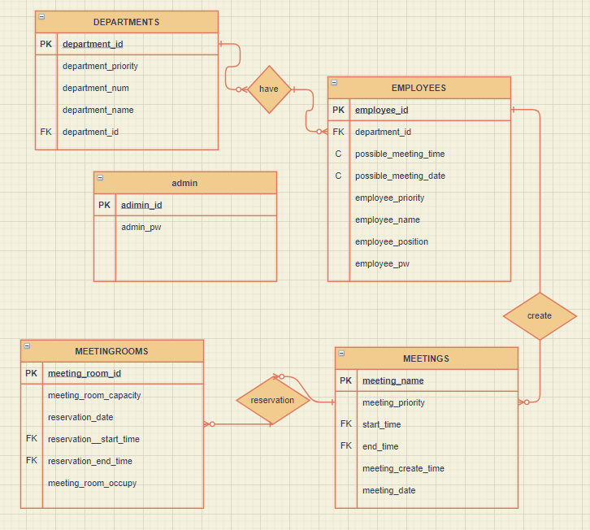 - ER다이어그램

프로그램 상세 내용 - 입출력 예시

- 입력 예시

- 출력 예시

 | 직원 회의 가능시간 사전 등록
 | 사번 | pw | 회의가능 시간
 |  |  | 월 | 화 | 수 | 목 | 금
 | a2125 | **** | 09~12 | 13~15 | N | 13~18 | 09~12
 | a6133 | **** | 09~12 | 09~18 | 09~12 | 14~18 | 09~12
 | B2123 | **** | 09~12 | N | 14~18 | 09~18 | 09~12
 | B6712 | **** | 09~12 | N | 09~18 | 13~17 | 13~17
 | B9003 | 1234 | 09~12 | 13~18 | 13~18 | 09~18 | 13~18
 | C1133 | **** | N | 09~18 | 09~18 | 09~18 | 13~18

 | 회의 생성 메뉴
 | 회의이름 |  | 참석사번(최대 30인)
 | 마케팅1팀 주간회의 |  | a2125, a6133, B2123, B6712, B9003, C1133

 | 회의실 예약알림
 | 참석사번
 | a2125, a6133, B2123, B6712, B9003, C1133

 | 2021.03.26 15:13 에 생성한 '마케팅1팀 주간회의' 는 다음주 목요일 회의실 101 호에서 14:00 ~ 17:00으로 예약되었습니다.

 | 회의실 예약 실패 알림
 | 2021.03.26 15:13 에 생성한 '마케팅1팀 주간회의' 는 회의장 부족으로 예약할 수 없습니다.

 | 회의실 예약 실패 알림
 | 2021.03.26 15:13 에 생성한 '마케팅1팀 주간회의' 는 수용인원초과로 회의장을 예약할 수 없습니다.

 | 회의실 예약 취소 알림
 | 2021.03.26 15:13 에 생성한 '마케팅1팀 주간회의' 는 '팀장회의' 로 인해 회의실 예약이 취소되었습니다.(우선순위) 회의실 추가 예약은 관리자에게 문의 바랍니다.

